02_Espectro_Normativo
PROBLEMA 1 — ESPECTRO NORMATIVO AGIES NSE 2-2024

Espectro normativo AGIES NSE 2-2024
Parámetro | Valor | Unidad
Kd | 0.66
Scd | 1.3728 | g
S1d | 0.66792 | g
Ts | 0.48653846154 | s
T0 | 0.097307692308 | s
TL | 3.88 | s

T (s) | Sa (g)
0.000 | 0.5491
0.010 | 0.6338
0.020 | 0.7184
0.030 | 0.8031
0.050 | 0.9724
0.075 | 1.1840
0.100 | 1.3728
0.150 | 1.3728
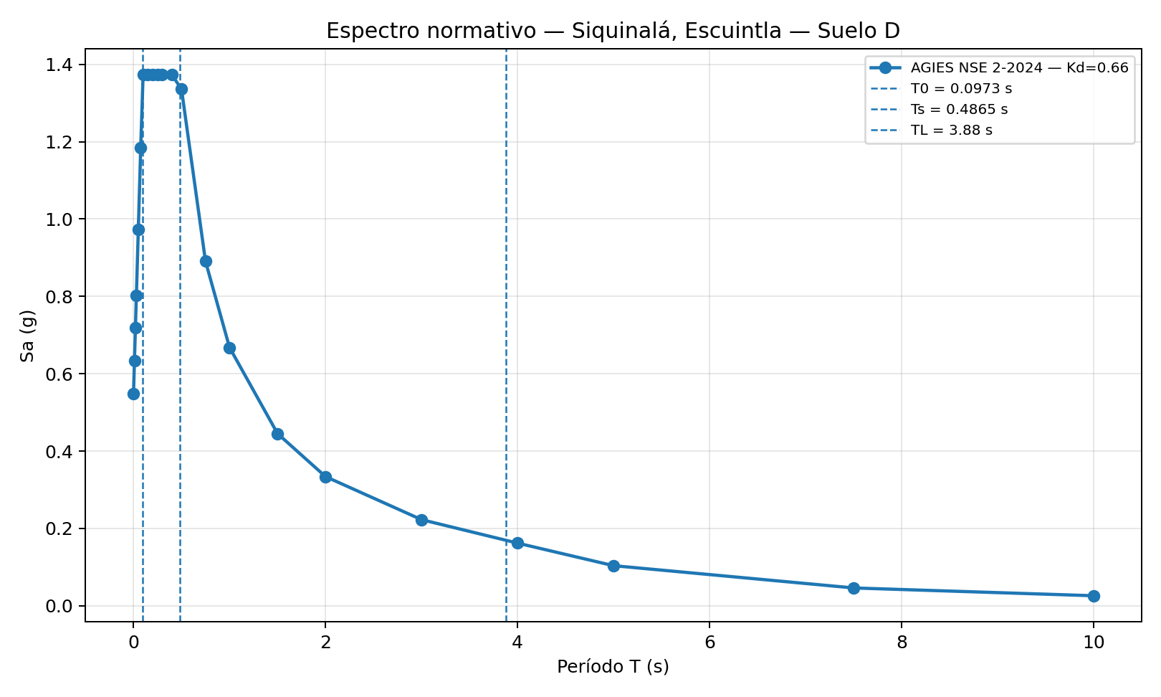
0.200 | 1.3728
0.250 | 1.3728
0.300 | 1.3728
0.400 | 1.3728
0.500 | 1.3358
0.750 | 0.8906
1.000 | 0.6679
1.500 | 0.4453
2.000 | 0.3340
3.000 | 0.2226
4.000 | 0.1620
5.000 | 0.1037
7.500 | 0.0461
10.000 | 0.0259

04_Prob2_Florida
PROBLEMA 2 — FLORIDA, USA — ASCE 7-22

Florida — 2PRS y MPRS provisional
Parámetro | Valor | Unidad | Nota
Ubicación indicada por examen | Florida, USA |  | La fila no especifica ciudad ni coordenadas.
Ubicación representativa usada | Pensacola, Florida (sitio representativo provisional) |  | Provisional; reemplazar si el docente indicó otro punto.
Latitud | 30.4383 | ° | Sitio representativo
Longitud | -87.221 | ° | Sitio representativo
Risk Category | III |  | Solicitado en el examen
Site Class | D |  | Mismo tipo de suelo de Problema 1
Ss | 0.11 | g | Fuente publicada de diseño ASCE 7-22
S1 | 0.063 | g | Fuente publicada de diseño ASCE 7-22
SDS | 0.1 | g | Fuente publicada de diseño ASCE 7-22
SD1 | 0.091 | g | Fuente publicada de diseño ASCE 7-22
TL | 8 | s | Valor provisional; verificar con USGS para el punto exacto
Ts | 0.91 | s | SD1/SDS
T0 | 0.182 | s | 0.2 Ts

Advertencia | El Problema 2 no es geográficamente único. El espectro multiperiodo exacto debe consultarse en el USGS/ASCE 7 Hazard Tool para una ubicación concreta.

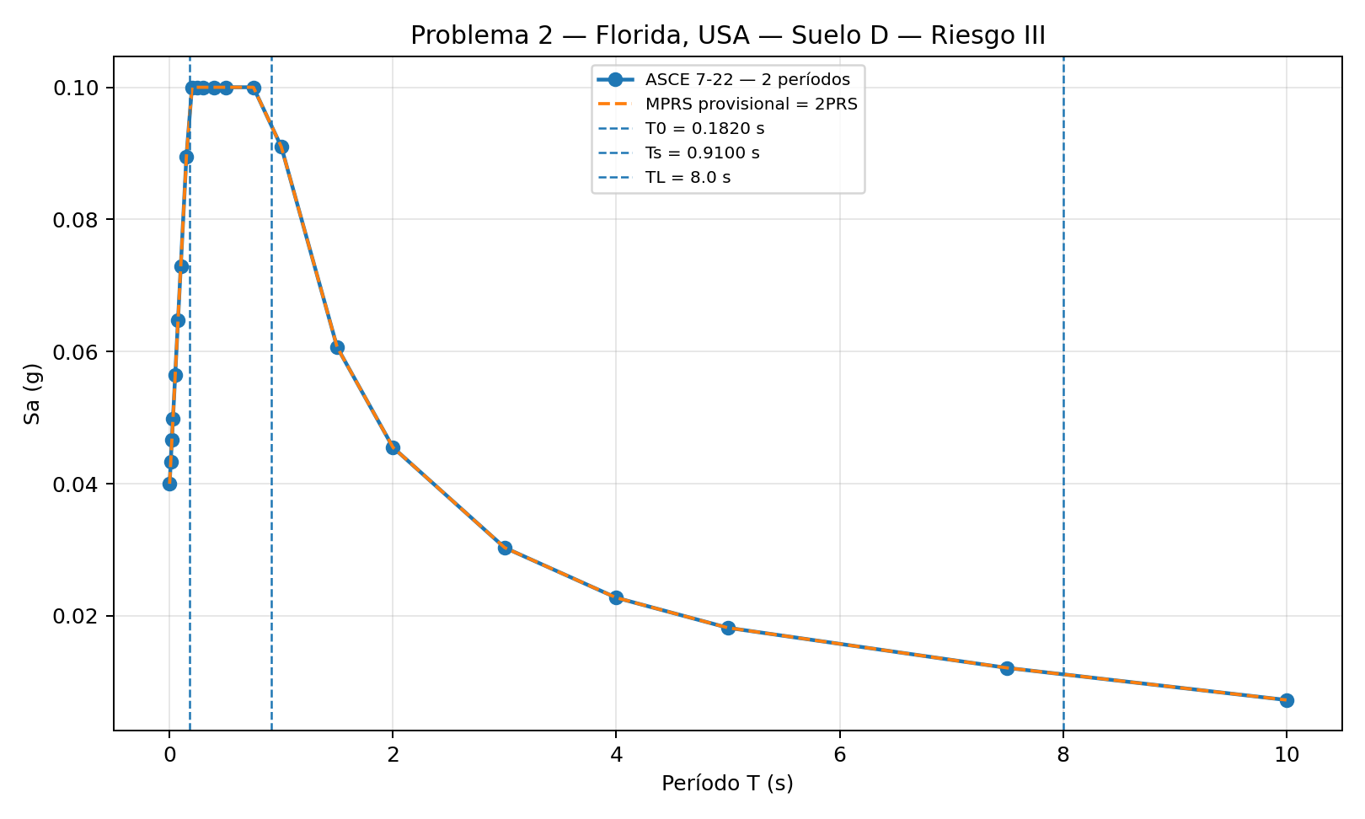
T (s) | Sa 2PRS (g) | Sa MPRS provisional (g)
0.0000 | 0.0400 | 0.0400
0.0100 | 0.0433 | 0.0433
0.0200 | 0.0466 | 0.0466
0.0300 | 0.0499 | 0.0499
0.0500 | 0.0565 | 0.0565
0.0750 | 0.0647 | 0.0647
0.1000 | 0.0730 | 0.0730
0.1500 | 0.0895 | 0.0895
0.2000 | 0.1000 | 0.1000
0.2500 | 0.1000 | 0.1000
0.3000 | 0.1000 | 0.1000
0.4000 | 0.1000 | 0.1000
0.5000 | 0.1000 | 0.1000
0.7500 | 0.1000 | 0.1000
1.0000 | 0.0910 | 0.0910
1.5000 | 0.0607 | 0.0607
2.0000 | 0.0455 | 0.0455
3.0000 | 0.0303 | 0.0303
4.0000 | 0.0228 | 0.0228
5.0000 | 0.0182 | 0.0182
7.5000 | 0.0121 | 0.0121
10.0000 | 0.0073 | 0.0073

